Import
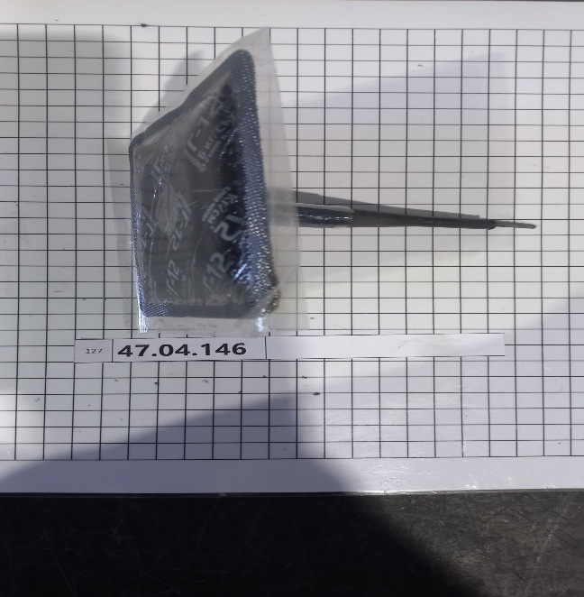
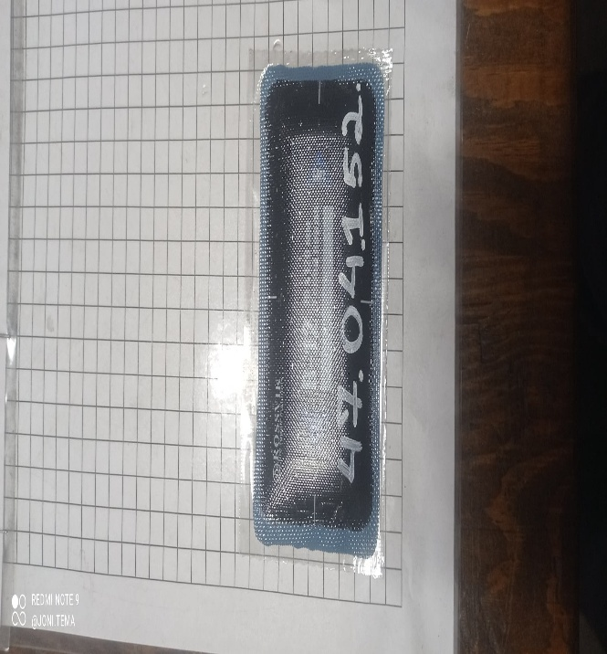
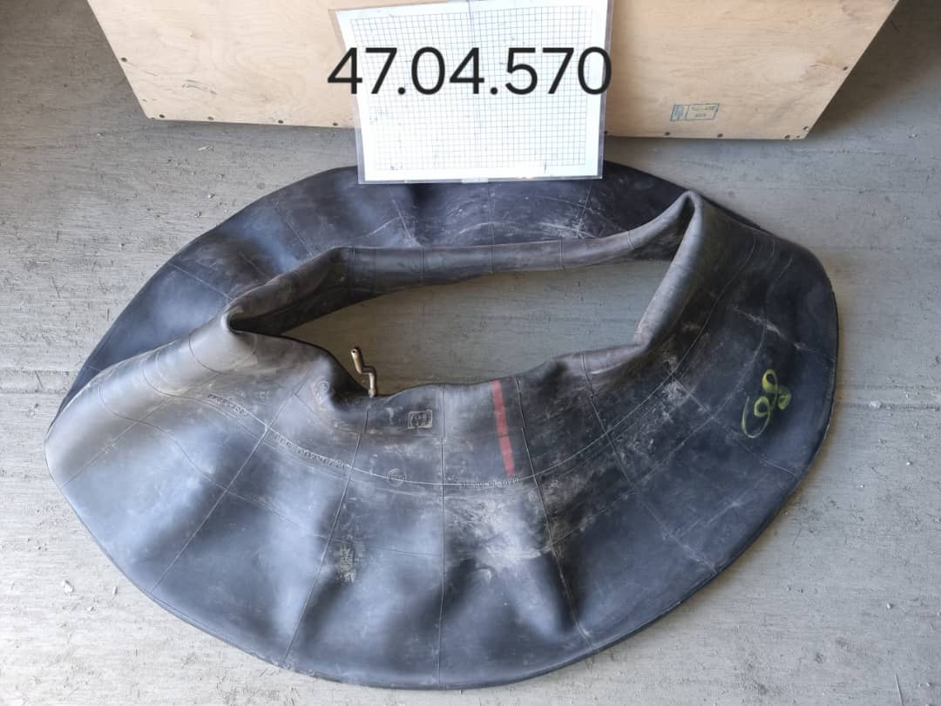
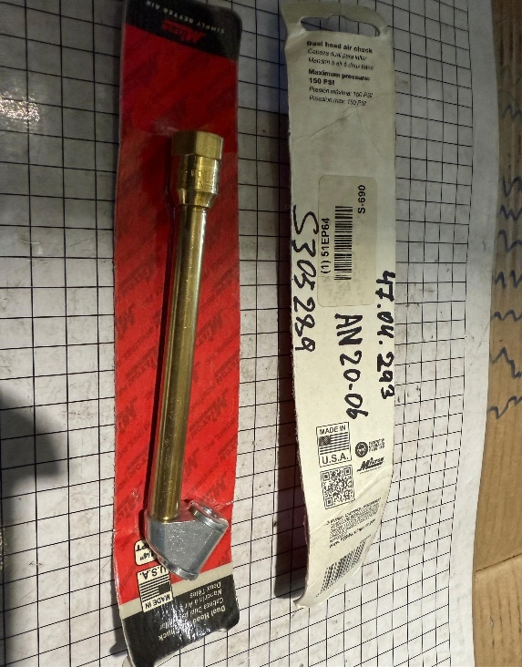
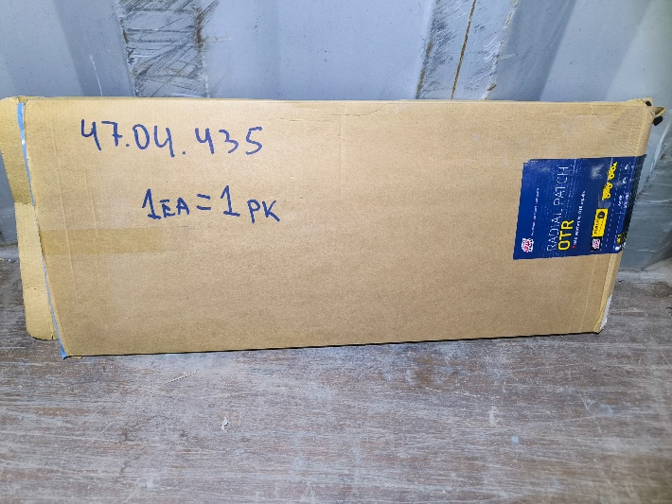
LOT | Stok | Item Code | Item Destcription/Наименование | Qti/ Кол-во | Unit Cost/Цена за ед | Brand/ Брэнд
1 | 47.04.146 | TSR1/BX24 | PATCH & PLUG (10EA), TIRE REPAIR M10XP 10MM PLUG & 50MM 10EAPER BOX/ЗАПЛАТКИ И ЗАГЛУШКИ (10 ШТ.), РЕМОНТ ШИН M10XP 10 ММ ЗАГЛУШКА И 50 ММ 10 ШТ. В КОРОБКЕ | 30
2 | 47.04.152 | 101-110-00043 (PP4) | PATCH, TIRE, 3`ROUND (10/PK)/ЗАПЛАТКА ДЛЯ ШИНЫ, 3`КРУГЛАЯ (10/УП) | 20
3 | 47.04.254 | MR200-TIRE | TIRE, 165SR-13 WELDER TRAILER/ШИНА, ПРИЦЕП ДЛЯ СВАРЩИКОВ 165SR-13 | 10
4 | 47.04.293 | MTN S690 | CHUCK, AIR/ПАТРУБОК, ВОЗДУХ | 5
5 | 47.04.385 | 879414 | VALVE, TUBELESS TIRE SNAP IN TYPE, TR414/КЛАПАН ДЛЯ ШИНЫ, ВЕНТИЛЬ ДЛЯ БЕСКАМЕРНЫХ ШИН ЛЕГКОВЫХ АВТОМОБИЛЕЙ | 125
6 | 47.04.435 | 5021520 | PATCH, RADIAL REPAIR 152 TL, 580X240 REMA/ЗАПЛАТКА, РАДИАЛЬНЫЙ РЕМОНТ 152 TL, 580X240 REMA | 3
7 | 47.04.448 | TIRE 26X10-14 | TIRE ATV 26X10-14/ШИНА ДЛЯ КВАДРОЦИКЛА 26Х10-14 | 2
8 | 47.04.449 | TIRE 26X8-14 | TIRE ATV 26X8-14/ШИНА ДЛЯ КВАДРОЦИКЛА 26Х8-14 | 2
9 | 47.04.552 | 18X7-8-14PR | TIRE 18X7.8/ШИНА 18X7.8 | 7
10 | 47.04.554 | KT218 14PR | TIRE , 28X9-15-14(12)PR, DOUBLE COIN (CHINA) FOR 22112, ПНЕВМО/ШИНА 28X9-15-14(12)PR, DOUBLE COIN (CHINA) FOR 22112, ПНЕВМО | 6
11 | 47.04.570 | 1220-400-533 | TUBE, FOR TIRE 425/85R21 ( FOR KAMAZ)/КАМЕРА ДЛЯ ШИН 425/85R21 ( ДЛЯ КАМАЗ) | 50

